이미지_구조유형
번호 | 구조유형 | 이미지
1 | 기존창호 | 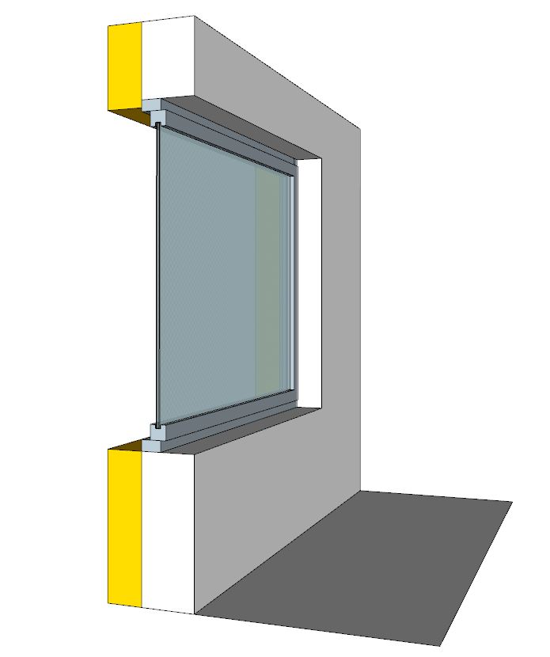
2 | 신규 | 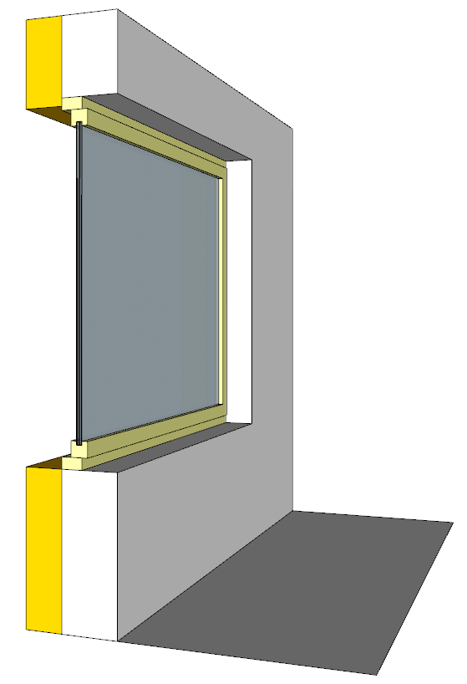
3 | 철거 후 신규
4 | 외부(커튼월)덧댐 | 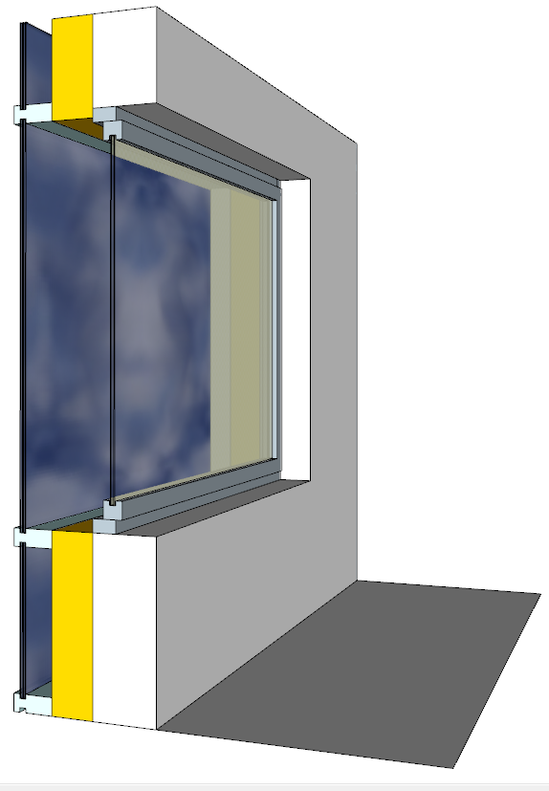
5 | 내부덧댐 | 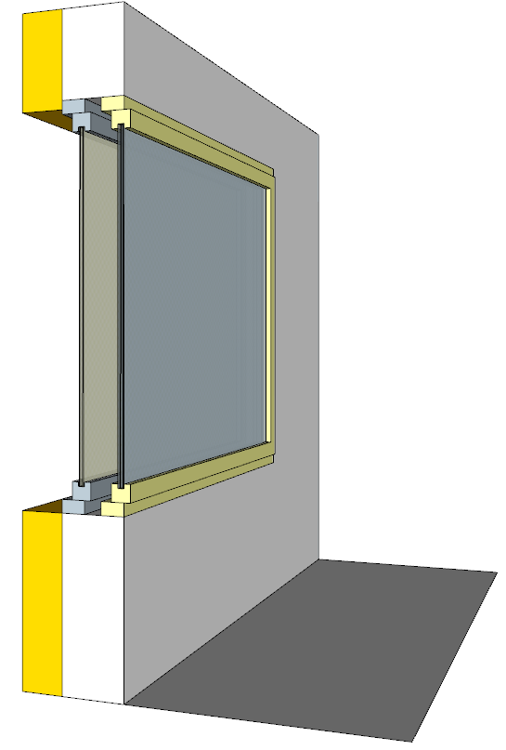
6 | 커튼월창 | 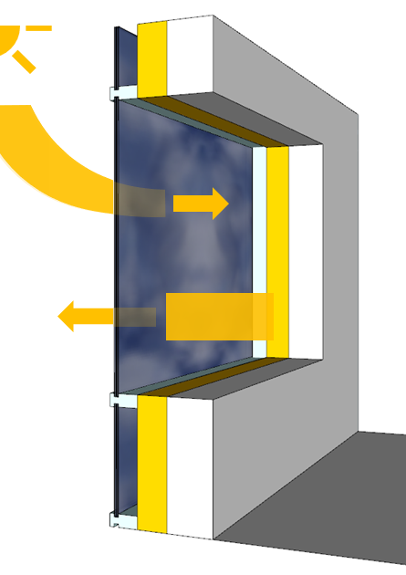

이미지_창호프레임
프레임유형
단창_T/T | 기본형 | 플라스틱 | 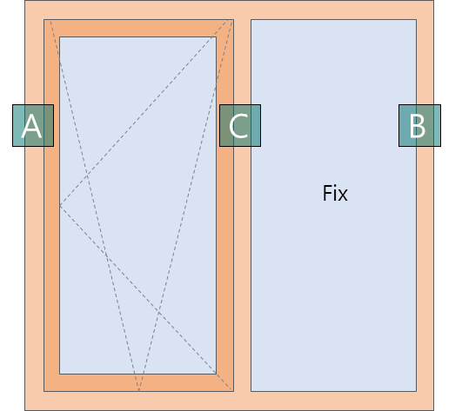
단창_T/T | 3단형 | 플라스틱 | 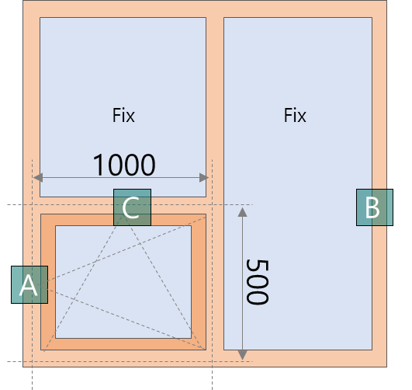
단창_T/T | 4단형 | 플라스틱 | 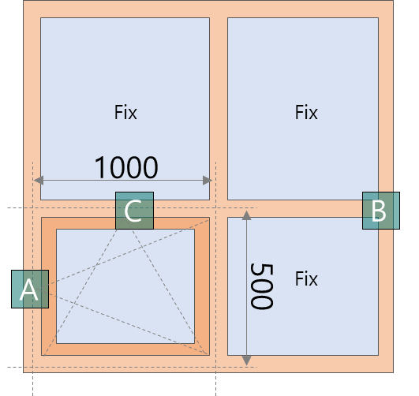
단창_T/T | 기본형 | 금속 | 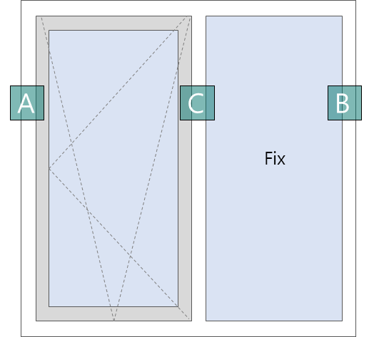
단창_T/T | 3단형 | 금속 | 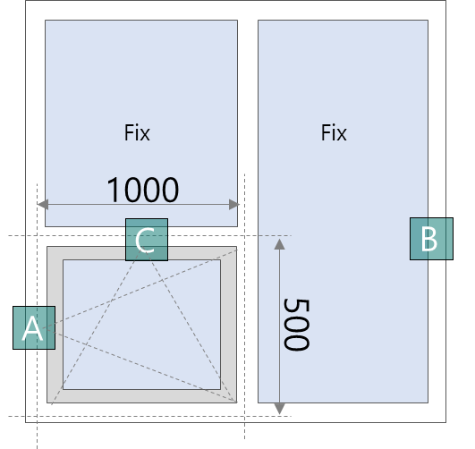
단창_T/T | 4단형 | 금속 | 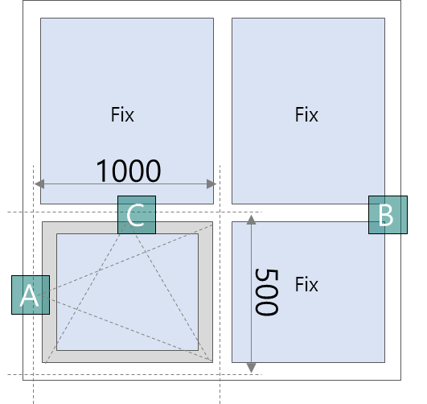
단창_SL | 기본형 | 플라스틱 | 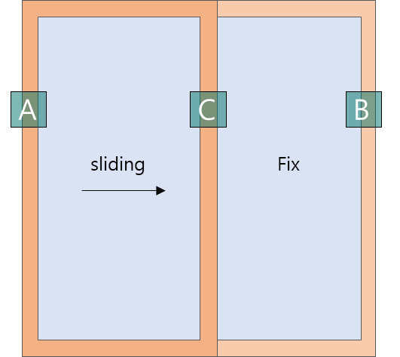
단창_SL | 3단형 | 플라스틱 | 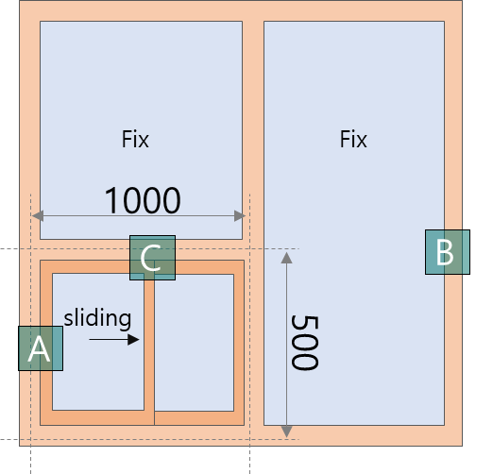
단창_SL | 4단형 | 플라스틱 | 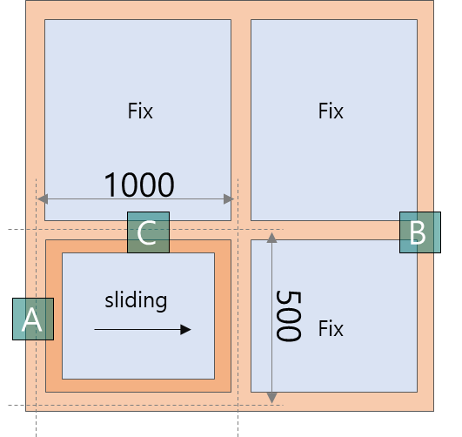
단창_SL | 기본형 | 금속 | 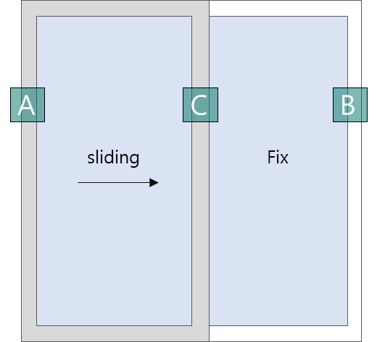
단창_SL | 3단형 | 금속 | 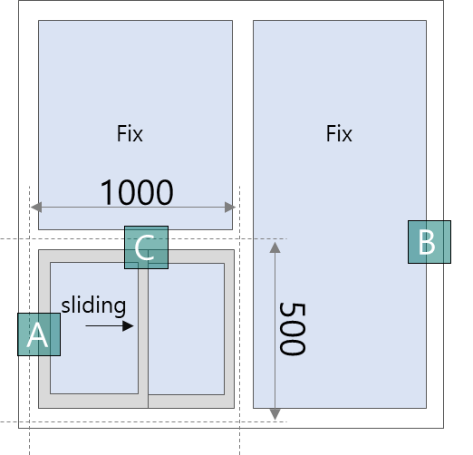
단창_SL | 4단형 | 금속 | 
이중창_SL | 기본형 | 플라스틱 | 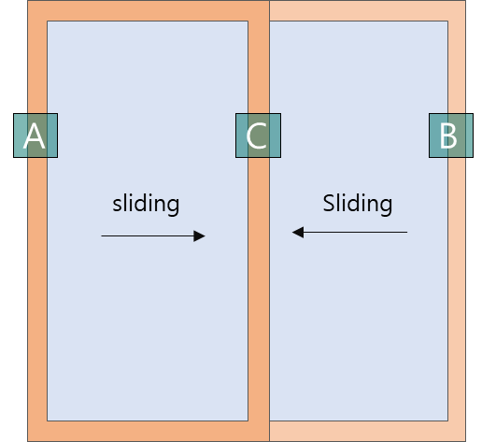
이중창_SL | 3단형 | 플라스틱 | 
이중창_SL | 4단형 | 플라스틱
이중창_SL | 기본형 | 금속 | 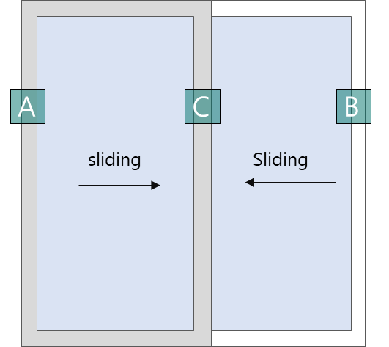
이중창_SL | 3단형 | 금속 | 
이중창_SL | 4단형 | 금속

